1.1
voltar à página inicial |  |  |  | 1 - CLAREZA DO CONTEÚDO
 | S | N | NA
 | x |  |  | 1.1 O sítio Web apresenta um resumo breve do seu propósito, visível sem se fazer scroll
 |  |  |  | Num primeiro vislumbre do sítio Web deve ser visível uma breve definição do seu propósito que dê a indicação ao utilizador de que sítio Web se trata e quais são as tarefas que se podem levar a efeito.

 | Listagem de evidências
 |  |  |  |  | Notas:
 |  |  |  |  | Evidências retiradas do site: https://apoia.cm-machico.pt/
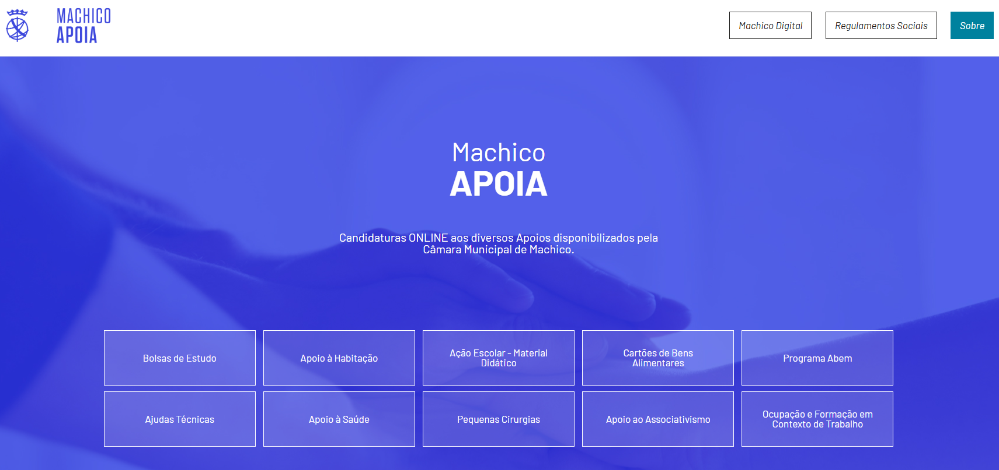

 | Notas de preenchimento:
 | - Coloque aqui imagens, printscreens ilustrativos, coloque sempre o endereço das páginas de onde retirar as imagens com exemplos ilustrativos.
 | - As imagens e as notas não estão limitadas aos campos a amarelo.
 | - Nas restantes folhas internas, estas instruções já não existem mas aplicam-se igualmente.

 | ANTES DE COMEÇAR APAGUE ESTE TEXTO. APAGUE TAMBÉM A IMAGEM COLOCADA NA ZONA AMARELA.

 | PODE INCLUSIVAMENTE RETIRAR O FUNDO AMARELO.

1.4
voltar à página inicial |  |  |  | 1 - CLAREZA DO CONTEÚDO
 | S | N | NA
 | x |  |  | 1.4 A informação sobre a entidade responsável pelo conteúdo está em todas as páginas
 |  |  |  | A identificação da entidade responsável pelos conteúdos produzidos, incluindo uma hiperligação para a página de contactos deverá constar do rodapé de todas as páginas.

 | Listagem de evidências
 |  |  |  |  | Notas:
 |  |  |  |  | A informação encontra-se no footer em todas as páginas. Evidências retiradas do site: https://apoia.cm-machico.pt/

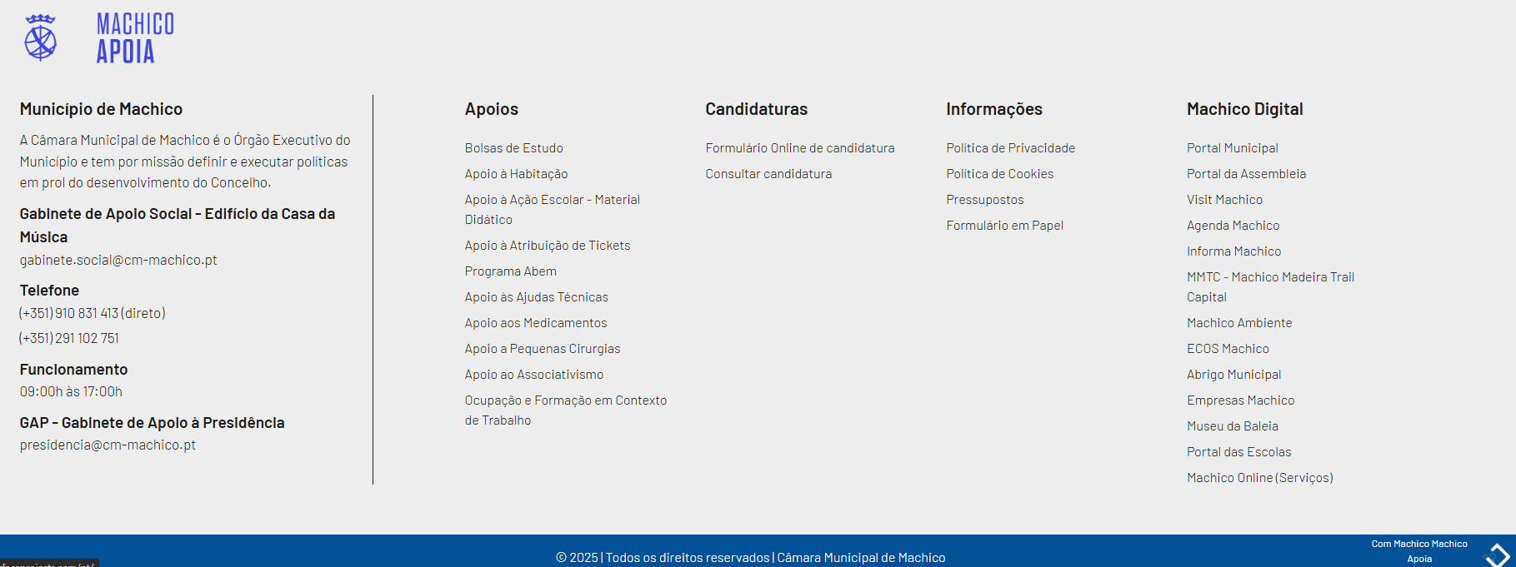

2.2
voltar à página inicial |  |  |  | 2 - USABILIDADE DO CONTEÚDO
 | S | N | NA
 | x |  |  | 2.2 A informação secundária (datas, autores) utiliza, no mínimo, um tamanho de letra de 10 pontos
 |  |  |  | A informação secundária, como os autores de textos ou de imagens, as datas de publicação ou outros tipos de meta-informação, podem usar tamanhos de letra mais pequenos, mas, no mínimo, com 10 pontos, assegurando sempre que os mesmos são escaláveis para tamanhos superiores, sempre que o utilizador considere necessário.

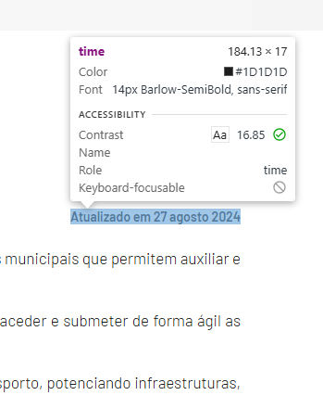
 | Listagem de evidências
 |  |  |  |  | Notas:
 |  |  |  |  | Evidências retiradas do site: https://apoia.cm-machico.pt/informacoes/sobre

2.4
voltar à página inicial |  |  |  | 2 - USABILIDADE DO CONTEÚDO
 | S | N | NA
 | x |  |  | 2.4 O espaçamento entre linhas não é inferior a 1.5x o tamanho da letra
 |  |  |  | Para assegurar a leitura confortável de blocos de texto deve ser usado um espaçamento entre linhas de 1.5x o tamanho da letra.

 | Listagem de evidências
 |  |  |  |  | Notas:
 |  |  |  |  | Evidências retiradas do site: https://apoia.cm-machico.pt/informacoes/sobre

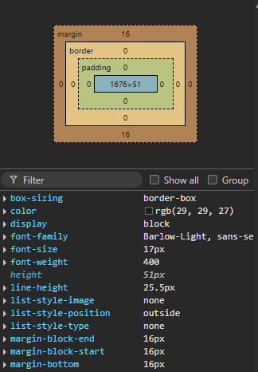

4.1
voltar à página inicial |  |  |  | 4 - ESTRUTURA DA INFORMAÇÃO
 | S | N | NA
 | x |  |  | 4.1 Os documentos longos têm um índice no topo com hiperligações internas para o mesmo
 |  |  |  | Os documentos com mais de três ecrãs de altura deverão ter a hierarquia de cabeçalhos espelhada num índice no topo da página com hiperligações internas para as respetivas secções e subsecções.

 | Listagem de evidências
 |  |  |  |  | Notas:
 |  |  |  |  | Ao clicar no botão "Consultar Manual de apoio - Submissão Online", abre um documento com indíce. Evidências retiradas do site: https://apoia.cm-machico.pt/informacoes/sobre

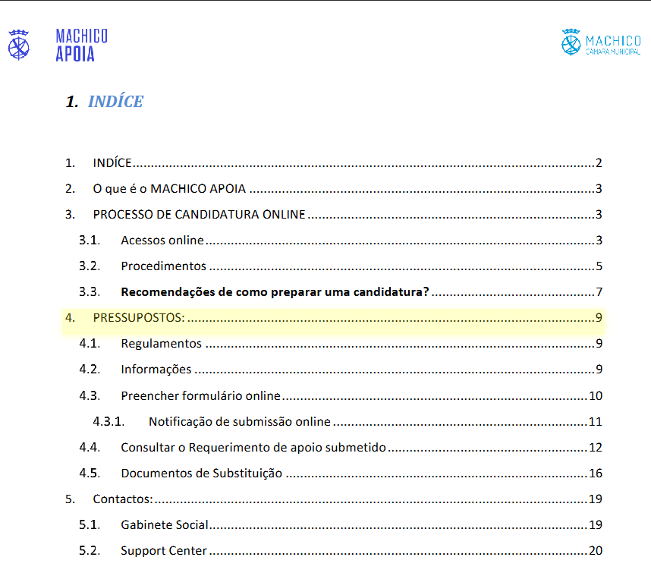

4.2
voltar à página inicial |  |  |  | 4 - ESTRUTURA DA INFORMAÇÃO
 | S | N | NA
 | x |  |  | 4.2 O layout do sítio Web é adaptável a plataformas móveis sem necessidade de efetuar varrimento horizontal
 |  |  |  | O layout do sítio Web deve ser adaptável aos tamanhos mais comuns de visualização, adaptando-se a várias larguras de ecrã sem que surjam barras de varrimento horizontais.

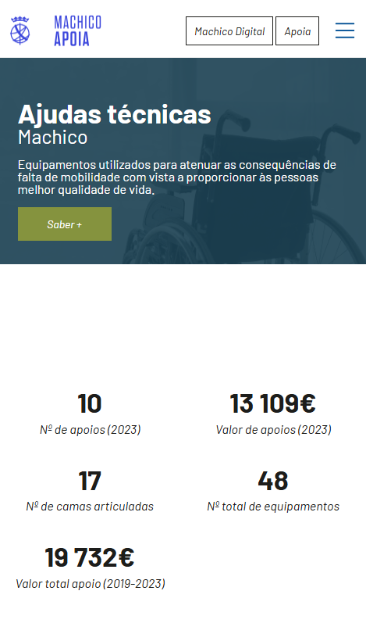
 | Listagem de evidências
 |  |  |  |  | Notas:
 |  |  |  |  | O site é responsivo, adaptando-se a ecrãs de dimensões diferentes. Evidências retiradas do site: https://apoia.cm-machico.pt/saude/ajudas-tecnicas

5.1
voltar à página inicial |  |  |  | 5 - ELEMENTOS INTERATIVOS
 | S | N | NA
 | x |  |  | 5.1 Não existem elementos interativos acionados apenas com a passagem do rato (hover)
 |  |  |  | Não devem existir elementos de interação, como hiperligações ou botões, que aparecem apenas quando se passa por cima com um dispositivo apontador. Este método de interação não está disponível em aparelhos com interação por toque.

 | Listagem de evidências
 |  |  |  |  | Notas:
 |  |  |  |  | Evidências retiradas do site: https://apoia.cm-machico.pt/saude/ajudas-tecnicas/informacoes
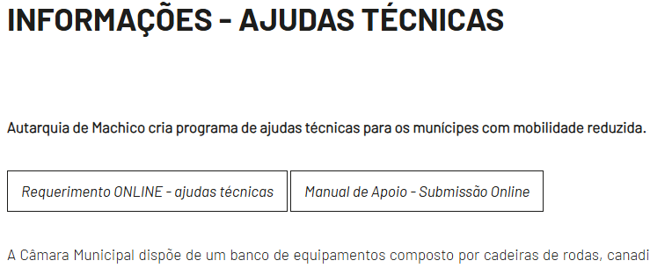

5.2
voltar à página inicial |  |  |  | 5 - ELEMENTOS INTERATIVOS
 | S | N | NA
 | x |  |  | 5.2 Os elementos interativos têm uma dimensão mínima de 44px CSS (44 pontos) (vertical e horizontal)
 |  |  |  | De forma a assegurar que todos os elementos interativos são facilmente acionáveis por qualquer tipo de dispositivo apontador ou toque, estes devem ter a dimensão mínima de 44px CSS de altura e de largura.

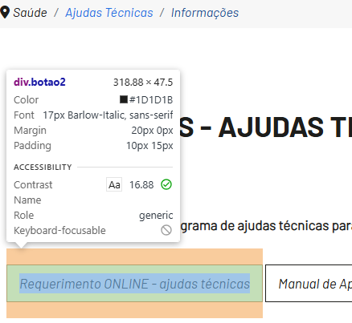
 | Listagem de evidências
 |  |  |  |  | Notas:
 |  |  |  |  | Evidências retiradas do site: https://apoia.cm-machico.pt/saude/ajudas-tecnicas/informacoes

5.4
voltar à página inicial |  |  |  | 5 - ELEMENTOS INTERATIVOS
 | S | N | NA
 | x |  |  | 5.4 Elementos gráficos interativos têm de aparentar ser clicáveis
 |  |  |  | Os elementos gráficos clicáveis devem ser percecionáveis como tal, através da forma, da cor ou do aparente volume.

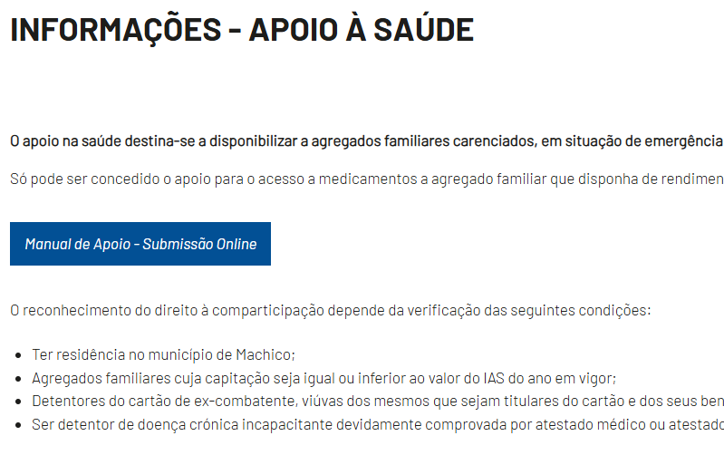
 | Listagem de evidências
 |  |  |  |  | Notas:
 |  |  |  |  | Os elementos clicáveis distingue-se ao fazer hover. Evidências retiradas do site: https://apoia.cm-machico.pt/saude/apoio-a-saude/informacoes

